マップ
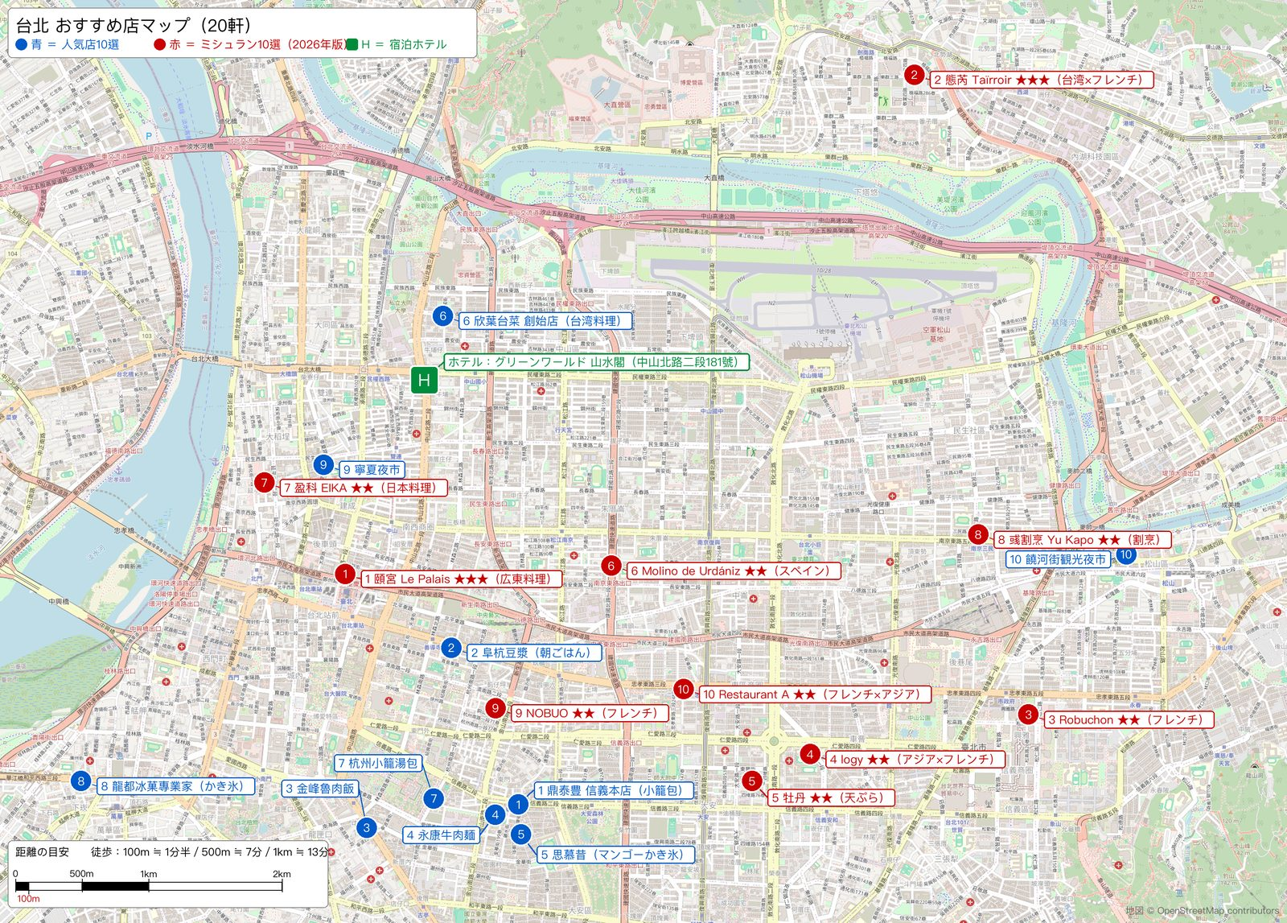
台北 おすすめ店マップ 青＝人気店10選（シート「台北おすすめ店」の番号）／赤＝ミシュラン店（参考）／緑H＝宿泊ホテル（グリーンワールド 山水閣） 左下に距離の目安あり

